パンフレット
E-Mail：qcc-toyama@aisin-ak.co.jp
申込締切日：４月8日(月)
2024年度 ＱＣサークル北陸支部富山地区
お申し込みは、Ｅｰmail にてお願い致します。
会 員 交 流 会
会 員 交 流 会

 | ＱＣサークル会員交流会申込書
E-mail : qcc-toyama@aisin-ak.co.jp
【申込連絡先】
ＱＣサ－クル北陸支部富山地区
〒934-8588
射水市奈呉の江12番地3
アイシン軽金属株式会社
事務局：津田 真美子・小林 美香
TEL : 080-5859-6495
080-6368-9195
《スローガン》
ＱＣサークル活動（小集団改善活動）の普及・拡大を図り、
仲間づくりによる地区企業・団体の
“仕事(業務)の品質/質”のダントツ化を図ろう！
貴社申込担当者・資料送付先
会社名
住所 |  | 〒


所属
担当者
TEL
E-mail
※ 参加者の氏名は、正確に入力ください。
 |  |  |  |  |  |  | 管理者…会社のサ－クル活動を育成・援助する部課長 推進者…サ－クルの上司、アドバイザ－
★貴社参加者記入表
ふりがな 氏 名 |  |  |  | 役 職 |  |  | 性 別 |  | あなたの立場（○をつけてください）
 |  |  |  |  |  |  |  |  | 役 員 |  | 管理者 |  | 推進者 | 事務局
 |  |  |  |  |  |  | 男・女

 |  |  |  |  |  |  | 男・女

● 地区活動報告と各種行事紹介
● 工場見学会
● 情報交換会
※ 各社２名以上の申込の場合はコピーによる提出をお願い致します。 ★貴社小集団改善活動実施状況記入表
現在実施されている小集団改善活動内容
過去実施されていた小集団改善活動内容
 |  |  |  |  |  |  |  |  |  |  |  |  |  |  | ※申込書に記載された個人情報については、交流会目的以外には使用しません。

と き：2024年4月25日（木）
●参加費 |  |  | 会員・幹事会社 |  | 5,000 | 円 | × |  |  | 名 ＝ | ＝ |  |  |  | 円
(税込) |  |  | 一般会社 |  | 6,000 | 円 | × |  |  | 名 ＝ | ＝ |  |  |  | 円
●請求書の要否 |  |  |  | □必要(PDFでの送付となります) □不要
ところ：アイシン軽金属株式会社
本社工場(工場見学)
有磯工場(受付・散会)
●参加費送金方法 |  |  |  | 銀行振込により |  |  |  | 月 |  |  | 日 | 送金予定

振込先 ：三菱UFJ銀行 新宿通支店 普通 0707019
口座名義：一般財団法人日本科学技術連盟 QCサークル富山地区 フリガナ ザイ）ニホンカガクギジユツレンメイキユーシーサークルトヤマチク
※ 払込期限：4月22日（月）恐れ入りますが、払込手数料は貴社にてご負担願います。
※ 応募多数の場合、先着順になります。締切後に払込みを含めて詳細をご連絡させていただきます。
※ 開催日７日前以降のキャンセルはお受けできません。代理人をご選出ください。
（参加されなかった場合の参加費の返金は致しませんので、ご了承ください。)
※ 領収書は銀行など発行の払込受領書で代行させていただきます。
主催：ＱＣサークル北陸支部富山地区

★参加のおすすめ
 |  |  |  |  |  |  |  |  |  |  |  |  |  |  |  | ★プログラム★

皆様方には、平素よりＱＣサークル北陸支部富山地区の活動に絶大なる
ご支援ご協力を賜り、厚く御礼申し上げます。
“会員交流会”は、ＱＣサークル活動の推進・活性化に努力されている
皆様方へ企業間交流の場、また地区主催各種行事紹介の場として、
開催させていただいておりますので､是非、この機会にご参加いただき、
交流を深めて下さいますようご案内申し上げます｡
 |  |  |  |  |  |  |  |  |  |  |  |  |  |  |  | NO. | 時 間 |  |  | 所要時間 | 内 容
 |  |  |  |  |  |  |  |  |  |  |  |  |  |  |  | 1 | 12:45:00 | ～ | 13:00:00 | 15分 | 受付：アイシン軽金属株式会社 有磯工場
 |  |  |  |  |  |  |  |  |  |  |  |  |  |  |  | 2 | 13:00:00 | ～ | 13:05:00 | 5分 | 開会の挨拶
 |  |  |  |  |  |  |  |  |  |  |  |  |  |  |  |  |  |  |  |  | ＱＣサークル北陸支部富山地区 地区長
 |  |  |  |  |  |  |  |  |  |  |  |  |  |  |  |  |  |  |  |  | アイシン軽金属株式会社 取締役 安土 一成
 |  |  |  |  |  |  |  |  |  |  |  |  |  |  |  | 3 | 13:05:00 | ～ | 13:10:00 | 5分 | オリエンテーション
★参加していただきたい方
 |  |  |  |  |  |  |  |  |  |  |  |  |  |  |  | 4 | 13:10:00 | ～ | 13:30:00 | 20分 | 2023年度 ＱＣサークル北陸支部富山地区活動報告
 |  |  |  |  |  |  |  |  |  |  |  |  |  |  |  |  |  |  |  |  | ＱＣサークル北陸支部富山地区 福居 アドバイザー
１．会員会社の経営者の方及び
ＱＣサークル活動を支援する管理者、推進者、事務局の方。
２．会員へご加入を検討されている一般会社の経営者の方及び
改善活動を支援する管理者、推進者、事務局の方。
３．ＱＣサークル活動の導入､推進の活性化を検討･課題とされている
経営者の方及び活動を支援する管理者、推進者、事務局の方。
 |  |  |  |  |  |  |  |  |  |  |  |  |  |  |  |  |  |  |  |  | 2024年度 ＱＣサークル北陸支部富山地区活動計画
 |  |  |  |  |  |  |  |  |  |  |  |  |  |  |  |  |  |  |  |  | ＱＣサークル北陸支部富山地区 幹事長
 |  |  |  |  |  |  |  |  |  |  |  |  |  |  |  |  |  |  |  |  | アイシン軽金属株式会社 高岡 円
 |  |  |  |  |  |  |  |  |  |  |  |  |  |  |  | 5 | 13:30:00 | ～ | 13:40:00 | 10分 | アイシン軽金属株式会社におけるQCサークル活動
 |  |  |  |  |  |  |  |  |  |  |  |  |  |  |  |  |  |  |  |  | ＱＣサークル北陸支部富山地区 事務局
 |  |  |  |  |  |  |  |  |  |  |  |  |  |  |  |  |  |  |  |  | アイシン軽金属株式会社 津田 真美子
 |  |  |  |  |  |  |  |  |  |  |  |  |  |  |  | 6 | 13:40:00 | ～ | 15:10:00 | 90分 | アイシン軽金属株式会社 工場見学 ※移動を含む(バスにて送迎)
★会員交流会の内容
 |  |  |  |  |  |  |  |  |  |  |  |  |  |  |  |  |  |  |  |  | アルミの自動車部品のものづくり工場を見学しよう!!
 |  |  |  |  |  |  |  |  |  |  |  |  |  |  |  | 7 | 15:10:00 | ～ | 16:45:00 | 95分 | 情報交換会（グループ単位） ※休憩を含む
【地区活動報告と各種行事紹介】
・昨年度の富山地区の活動結果と今年度の活動計画の報告、
また、富山地区主催の各種行事を紹介します。
これらから、効果的な教育計画立案の参考情報を得ることができます。
 |  |  |  |  |  |  |  |  |  |  |  |  |  |  |  | 8 | 16:45:00 | ～ | 16:50:00 | 5分 | 閉会の挨拶
 |  |  |  |  |  |  |  |  |  |  |  |  |  |  |  |  |  |  |  |  | ＱＣサークル北陸支部富山地区 副地区長
 |  |  |  |  |  |  |  |  |  |  |  |  |  |  |  |  |  |  |  |  | 株式会社リッチェル 取締役会長 渡辺 信樹
〈周辺案内図〉
アイシン軽金属株式会社
《本社工場》☞ (工場見学)
住所： 射水市奈呉の江12番地3
TEL：0766-82-8800(代表)
●小杉ＩＣから車で20分
《有磯工場》☞ (受付・散会)
住所：射水市有磯1丁目4番地6
TEL：0766-82-8800(代表)
●小杉ＩＣから車で30分
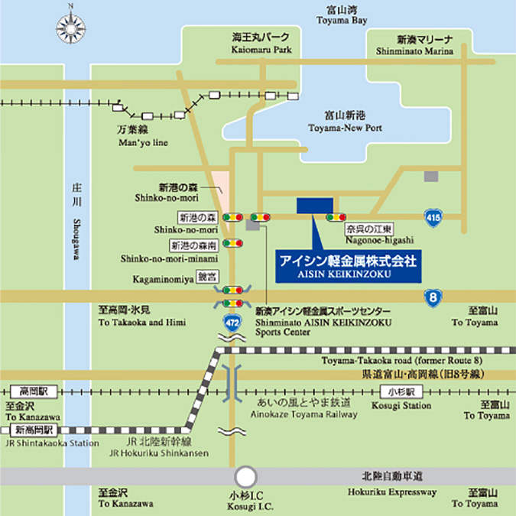
【工場見学会】
・アイシン軽金属株式会社のアルミ自動車部品の製造工程を見学して、
ものづくりや改善、品質管理方法などを実際にご覧いただけます。
有磯工場

【情報交換会】
・ＱＣサークル活動に対する日頃の悩みなど、ご参加の企業の
皆様方及び富山地区の役員、幹事による情報交換会を開催します。
討議を通して、悩み解消の気付きを得ることができます。

ＱＣサークル北陸支部富山地区


2024年度事務局 アイシン軽金属株式会社 津田・小林
https://qc-members.jp/hokuriku/toyama

申込書
E-Mail：qcc-toyama@aisin-ak.co.jp
申込締切日：４月8日(月)
お申し込みは、Ｅｰmail にてお願い致します。

 | ＱＣサークル会員交流会申込書
E-mail : qcc-toyama@aisin-ak.co.jp
【申込連絡先】
ＱＣサ－クル北陸支部富山地区
〒934-8588
射水市奈呉の江12番地3
アイシン軽金属株式会社
事務局：津田 真美子・小林 美香
TEL : 080-5859-6495
080-6368-9195
貴社申込担当者・資料送付先
会社名
住所 |  | 〒

所属
担当者
TEL
E-mail
※ 参加者の氏名は、正確に入力ください。
 |  |  |  |  |  |  | 管理者…会社のサ－クル活動を育成・援助する部課長 推進者…サ－クルの上司、アドバイザ－
★貴社参加者記入表
ふりがな 氏 名 |  |  |  | 役 職 |  |  | 性 別 |  | あなたの立場（○をつけてください）
 |  |  |  |  |  |  |  |  | 役 員 |  | 管理者 |  | 推進者 | 事務局
 |  |  |  |  |  |  | 男・女

 |  |  |  |  |  |  | 男・女

※ 各社２名以上の申込の場合はコピーによる提出をお願い致します。 ★貴社小集団改善活動実施状況記入表
現在実施されている小集団改善活動内容
過去実施されていた小集団改善活動内容
 |  |  |  |  |  |  |  |  |  |  |  |  |  |  | ※申込書に記載された個人情報については、交流会目的以外には使用しません。

●参加費 |  |  | 会員・幹事会社 |  | 5,000 | 円 | × |  |  | 名 ＝ | ＝ |  |  |  | 円
(税込) |  |  | 一般会社 |  | 6,000 | 円 | × |  |  | 名 ＝ | ＝ |  |  |  | 円
●請求書の要否 |  |  |  | □必要(PDFでの送付となります) □不要
●参加費送金方法 |  |  |  | 銀行振込により |  |  |  | 月 |  |  | 日 | 送金予定

振込先 ：三菱UFJ銀行 新宿通支店 普通 0707019
口座名義：一般財団法人日本科学技術連盟 QCサークル富山地区 フリガナ ザイ）ニホンカガクギジユツレンメイキユーシーサークルトヤマチク
※ 払込期限：4月22日（月）恐れ入りますが、払込手数料は貴社にてご負担願います。
※ 応募多数の場合、先着順になります。締切後に払込みを含めて詳細をご連絡させていただきます。
※ 開催日７日前以降のキャンセルはお受けできません。代理人をご選出ください。
（参加されなかった場合の参加費の返金は致しませんので、ご了承ください。)
※ 領収書は銀行など発行の払込受領書で代行させていただきます。

